상품제안서
양키캔들 시그니처 미니방향제 향초선물세트 SG 2P | 상품코드: S29554

 |  |  |  |  |  |  | 02-713-8555 | www.synergygift.co.kr
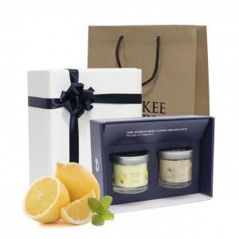 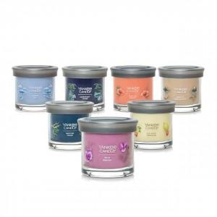 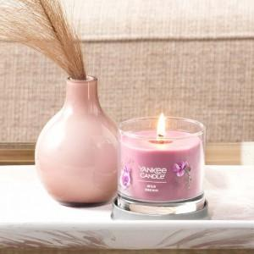

【상세/제작정보】 | *100세트 이하 스티커 인쇄 진행시 칼라 폼텍라벨지로 진행됩니다.

【인쇄/포장옵션】 | 스티커 / 포장지포장

【공급단가】 | 수량 | 20~ | 100~ | 300~ | 500~ | 1,000~
*VAT별도 | 단가 | 31,720원 | 30,550원 | 29,370원 | 28,200원 | 27,490원

【상품 URL】 | https://www.synergygift.co.kr:443/src/goods_detail.php?gdno=29554

